U-Wert inhomogen
0 |  |  |  | 0 |  | Beilage 2.1

U-Wert Berechnung inhomogene Dachkonstruktion

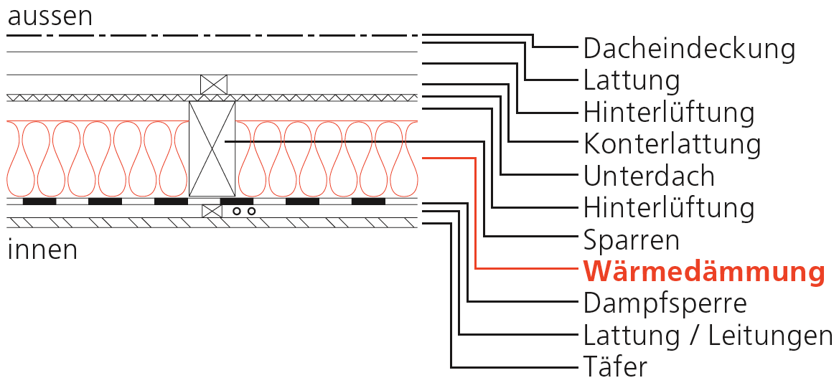
 | Bauteilnummer: | "Nummer eingeben" |  |  | Skizze Dachkonstruktion
 | Bauteilbezeichnung: | "Bezeichnung eingeben"

 | Abmessungen:
 |  | 0.10
 |  | 0.20
 |  | 0.55

 | Wärmedämmung überwacht (SIA 279:2011): | ja/nein

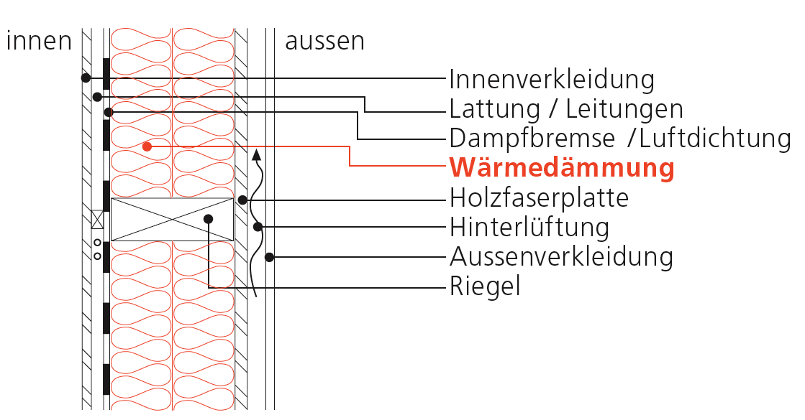
 | Bezeichnung | Dicke [m] | l [W/mK] | R [m2K/W] | Skizze Wandkonstruktion
1 |  | 0.020 | 0.140 | 0.143
2 |  | 0.025 | 0.140 | 0.179
3 |  | 0.025 | 0.156 | 0.160
4 |  | 0.200 | 0.140 | 1.429
5 |  | 0.200 | 0.041 | 4.878
6 |  | 0.000 | 999.000 | 0.000
7 |  | 0.000 | 999.000 | 0.000

 | U-Wert = | 0.24 | W/m2K

0 |  |  |  | 0 |  | Beilage 2.2

U-Wert Berechnung inhomogene Dachkonstruktion mit Zusatzwärmedämmung

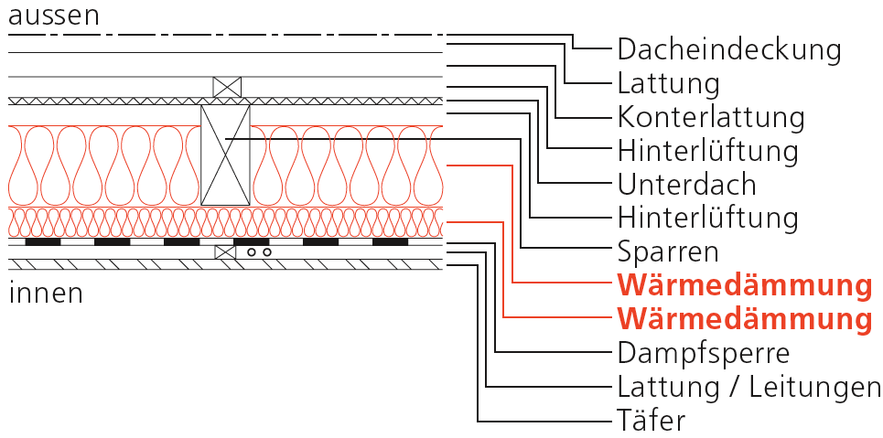
 | Bauteilnummer: | "Nummer eingeben" |  |  | Skizze Dachkonstruktion
 | Bauteilbezeichnung: | "Bezeichnung eingeben"

 | Abmessungen:
 |  | 0.10
 |  | 0.20
 |  | 0.55

 | Wärmedämmung überwacht (SIA 279:2011): | ja/nein

 | Bezeichnung | Dicke [m] | l [W/mK] | R [m2K/W]
1 |  | 0.020 | 0.140 | 0.143
2 |  | 0.025 | 0.140 | 0.179 | Skizze Wandkonstruktion
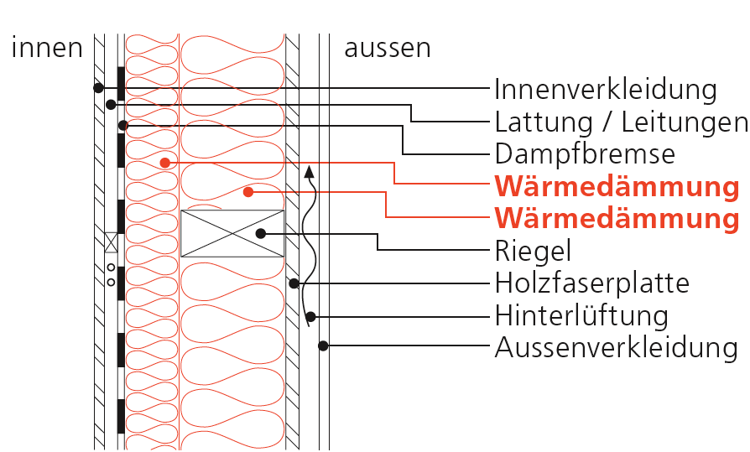
3 |  | 0.025 | 0.156 | 0.160
4 |  | 0.050 | 0.140 | 0.357
5 |  | 0.050 | 0.045 | 1.111
6 |  | 0.200 | 0.140 | 1.429
7 |  | 0.200 | 0.045 | 4.444
8 |  | 0.000 | 999.000 | 0.000
9 |  | 0.000 | 999.000 | 0.000

 | U-Wert = | 0.20 | W/m2K

Bilanz
Energiebilanz

 | Basis QH,li0 |  |  |  |  |  |  | 0 | [kWh/m2]
 | Steigung ∆QH,li |  |  |  |  |  |  | 0 | [kWh/m2]
 | Jahresmitteltemperatur |  |  | 0 |  |  |  | 0 | [°C]
 | Korrekturfaktor für Jahresmitteltemperatur |  |  |  |  |  |  | 1.564 | [-]

 | thermische Gebäudehüllenfläche Ath: |  |  |  |  |  | 0 |  | [m2]
 | Energiebezugsfläche AE: |  |  |  |  |  | 0 |  | [m2]

 | Grenzwert für: |  |  | Umbau |  |  | QH,li = | 0.0 | [kWh/m2]
 | Zielwert für: |  |  | Umbau |  |  | QH,ta = | 0.0 | [kWh/m2]

 | Heizwärmebedarf QH |  |  |  |  |  |  | 0.0 | [kWh/m2] |  | 0

1. Gesamtwärmeverlust Qtot |  | Jan | Feb | Mär | Apr | Mai | Jun | Jul | Aug | Sept. | Okt | Nov | Dez

a) Transmissionsverluste QT | Aussenluft | 0.00 | 0.00 | 0.00 | 0.00 | 0.00 | 0.00 | 0.00 | 0.00 | 0.00 | 0.00 | 0.00 | 0.00
 | unbeheizt und Erdreich | 0.00 | 0.00 | 0.00 | 0.00 | 0.00 | 0.00 | 0.00 | 0.00 | 0.00 | 0.00 | 0.00 | 0.00

b) Lüftungsverluste QV |  | 0.00 | 0.00 | 0.00 | 0.00 | 0.00 | 0.00 | 0.00 | 0.00 | 0.00 | 0.00 | 0.00 | 0.00

Gesamtwärmeverlust Qtot |  | 0.00 | 0.00 | 0.00 | 0.00 | 0.00 | 0.00 | 0.00 | 0.00 | 0.00 | 0.00 | 0.00 | 0.00

2. Wärmeeinträge Qg |  | Jan | Feb | Mär | Apr | Mai | Jun | Jul | Aug | Sept. | Okt | Nov | Dez

c) Wärmeeintrag Elektrizität Qi,el |  | 0.00 | 0.00 | 0.00 | 0.00 | 0.00 | 0.00 | 0.00 | 0.00 | 0.00 | 0.00 | 0.00 | 0.00

d) Wärmeeinträge Personen QI,P |  | 0.00 | 0.00 | 0.00 | 0.00 | 0.00 | 0.00 | 0.00 | 0.00 | 0.00 | 0.00 | 0.00 | 0.00

e) solare Wärmeeinträge Qs |  | 0.000 | 0.000 | 0.000 | 0.000 | 0.000 | 0.000 | 0.000 | 0.000 | 0.000 | 0.000 | 0.000 | 0.000

Wärmeeinträge total Qg |  | 0.00 | 0.00 | 0.00 | 0.00 | 0.00 | 0.00 | 0.00 | 0.00 | 0.00 | 0.00 | 0.00 | 0.00

Wärmeeintrag/-verlust Verhältnis g [-] |  | 0.00 | 0.00 | 0.00 | 0.00 | 0.00 | 0.00 | 0.00 | 0.00 | 0.00 | 0.00 | 0.00 | 0.00

Zeitkonstante t [h] |  | #VALUE! | #VALUE! | #VALUE! | #VALUE! | #VALUE! | #VALUE! | #VALUE! | #VALUE! | #VALUE! | #VALUE! | #VALUE! | #VALUE!

Wärmeverlustkoeffizient H |  | 0.00 | 0.00 | 0.00 | 0.00 | 0.00 | 0.00 | 0.00 | 0.00 | 0.00 | 0.00 | 0.00 | 0.00

Parameter für Ausnutzungsgrad a [-] |  | #VALUE! | #VALUE! | #VALUE! | #VALUE! | #VALUE! | #VALUE! | #VALUE! | #VALUE! | #VALUE! | #VALUE! | #VALUE! | #VALUE!

Ausnutzungsgrad für Wärmeeinträge hg [-] | Fall01: | 0.00 | 0.00 | 0.00 | 0.00 | 0.00 | 0.00 | 0.00 | 0.00 | 0.00 | 0.00 | 0.00 | 0.00
 | Fall02: | #VALUE! | #VALUE! | #VALUE! | #VALUE! | #VALUE! | #VALUE! | #VALUE! | #VALUE! | #VALUE! | #VALUE! | #VALUE! | #VALUE!
 | Entscheid: | 0.000 | 0.000 | 0.000 | 0.000 | 0.000 | 0.000 | 0.000 | 0.000 | 0.000 | 0.000 | 0.000 | 0.000

Genutzte Wärmeeinträge Qug [kWh/m2] |  | 0.00 | 0.00 | 0.00 | 0.00 | 0.00 | 0.00 | 0.00 | 0.00 | 0.00 | 0.00 | 0.00 | 0.00 | 0.00

Heizwärmebedarf QH [kWh/m2] |  | 0.00 | 0.00 | 0.00 | 0.00 | 0.00 | 0.00 | 0.00 | 0.00 | 0.00 | 0.00 | 0.00 | 0.00

